Sheet1
Scene No. | 2
Quest Title | 遗失的名画
Quest Log | 完成任务
Map No. | 24
 | 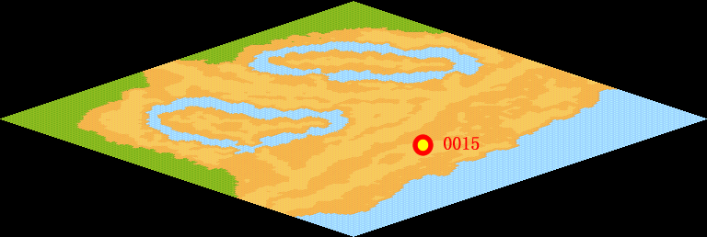
NPC No. | 15
Condition
Dialog | 你帮我找到啦，真是太谢谢你了。
Select | 1：完成，2：取消
Result | 1 :关闭对话框 消除Qlog-0126-001 , 2 : 关闭对话框

NPC No. | 27
Condition
Dialog | 很抱歉，你帮我还给他吧。
Select | 1：确定
Result | 1：关闭对话框

ScriptFile | Qlog-0126-002.scr
 | Q0134-0126-002.scr
 | Q0150-0126-002.scr

